Frm_Main
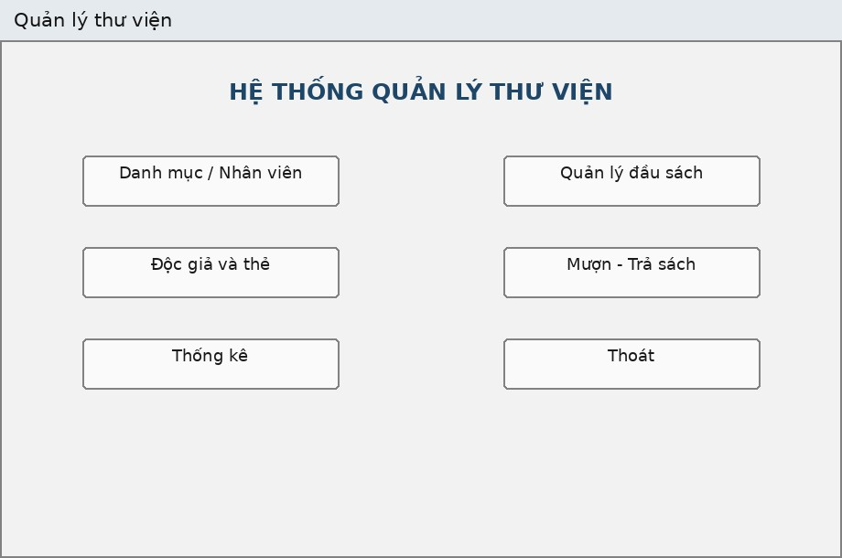
 |  |  | Thuộc tính | Thiết kế
 |  |  | Mục đích | Bảng điều khiển trung tâm, điều hướng đến các phân hệ nghiệp vụ khác
 |  |  | Đối tượng sử dụng | Nhân viên (Thủ thư / NV quản lý sách)
 |  |  | Đọc/Ghi dữ liệu | Không tương tác trực tiếp với cơ sở dữ liệu
 |  |  | Input/Output | Giao diện chứa các nút bấm (Menu/Button) để mở các Form con
 |  |  | Kịch bản/Validation | Hiển thị toàn màn hình (Maximized) hoặc ở giữa màn hình (CenterScreen); Đóng form main sẽ thoát toàn bộ ứng dụng
DANH SÁCH CONTROL
(Name) | Loại Control | Ý nghĩa / Ghi chú | FRM_Main
btnDanhMuc | Button | Mở form FrmDanhMuc (Quản lý nền tảng)
btnSach | Button | Mở form FrmSach (Quản lý kho sách)
btnDocGia | Button | Mở form FrmDocGia (Quản lý Độc giả & Thẻ)
btnMuonTra | Button | Mở form FrmMuonTra (Nghiệp vụ Mượn - Trả)
btnThongKe | Button | Mở form FrmThongKe (Báo cáo tổng hợp)
btnThoat | Button | Đóng ứng dụng

Frm_DocGia
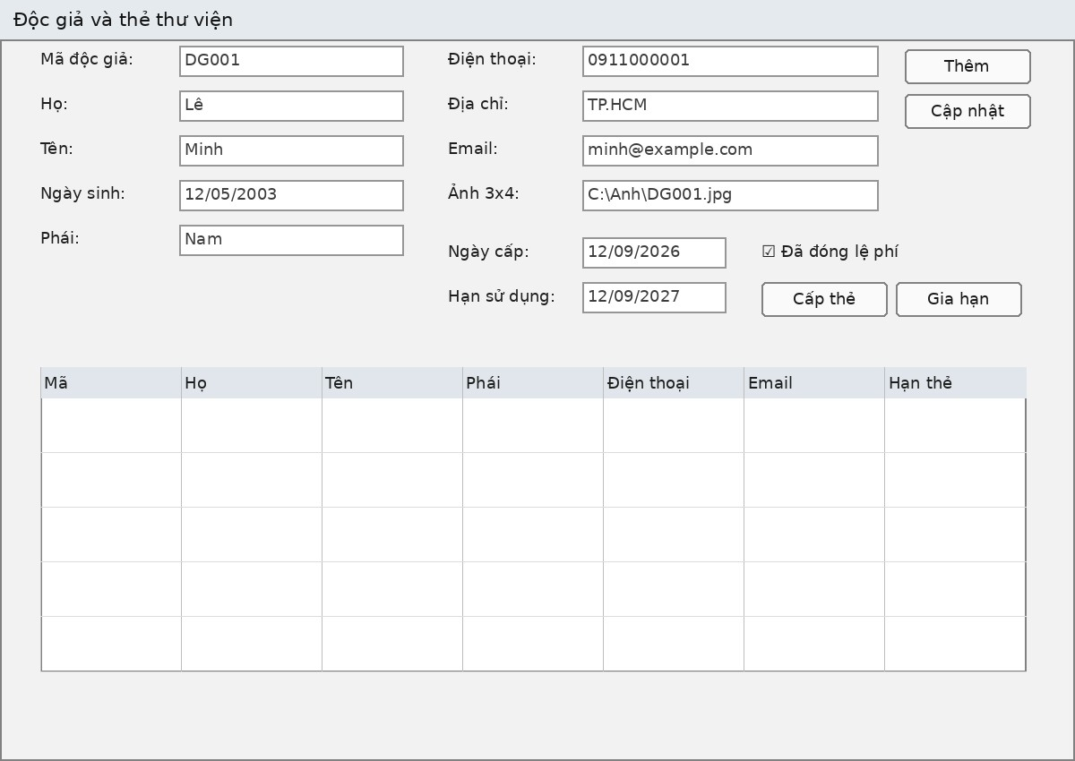
 |  |  | Thuộc tính | Thiết kế
 |  |  | Mục đích | Quản lý hồ sơ độc giả, cấp thẻ, gia hạn thẻ, thu lệ phí
 |  |  | Đối tượng sử dụng | Nhân viên
 |  |  | Đọc/Ghi dữ liệu | Bảng DocGia, TheThuVien
 |  |  | Input/Output | Nhập hồ sơ độc giả, Tải ảnh 3x4, Lưới DataGridView
 |  |  | Kịch bản/Validation | Validate SĐT hợp lệ; Logic cấp thẻ: Ngày hết hạn = Ngày cấp + 1 năm; Không xóa độc giả đang nợ sách hoặc nợ tiền phạt
Danh sách control
(Name) | Loại Control | Ý nghĩa / Ghi chú | FRM_DocGia
txtMaDG/txtHoTen/txtDienThoai/txtDiaChi | TextBox | Thông tin cá nhân độc giả
cboGioiTinh | ComboBox | Nam/Nữ (DropDownList)
dtNgaySinh | DateTimePicker | Ngày sinh của độc giả
pbAnh | PictureBox | Hiển thị ảnh chân dung 3x4
btnChonAnh | Button | Mở hộp thoại (OpenFileDialog) chọn ảnh từ máy tính
lblNgayCap/lblHanDung/lblTrangThai | Label | Hiển thị thông tin thẻ thư viện (Chỉ đọc)
dgvDocGia | DataGridView | Danh sách độc giả, ReadOnly, FullRowSelect
btnThem/btnCapNhat/btnXoa/btnMoi | Button | CRUD thông tin độc giả
btnGiaHanThe | Button | Cập nhật lại ngày hết hạn thẻ (+1 năm)
btnDong | Button | Đóng Form

Frm_DanhMuc
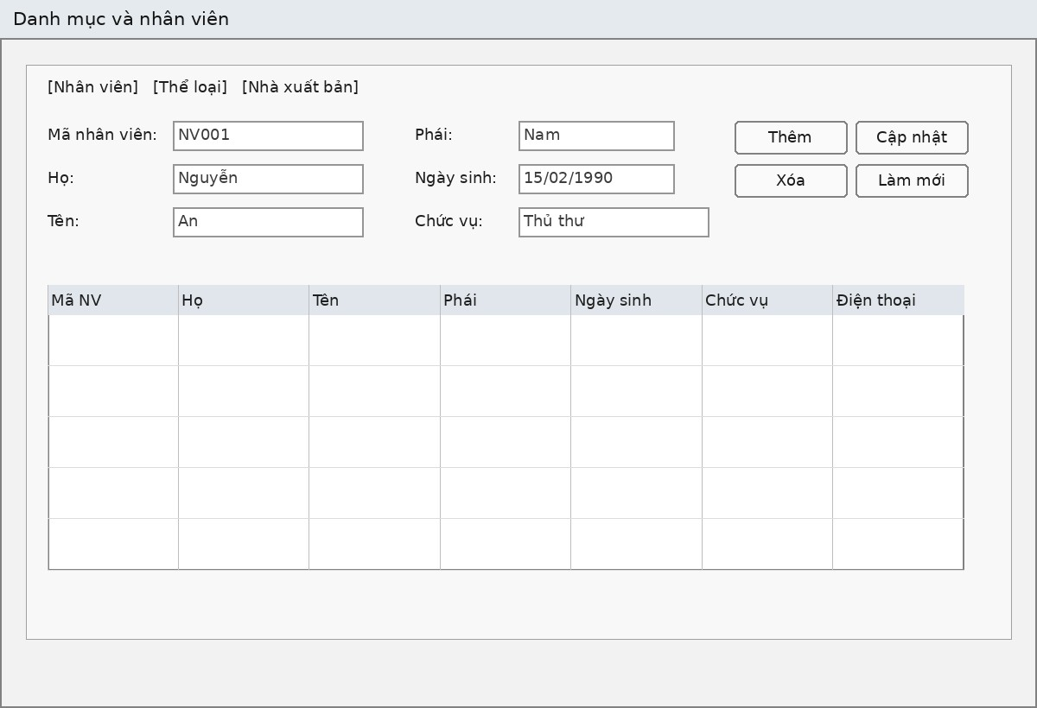
 |  |  | Thuộc tính | Thiết kế
 |  |  | Mục đích | CRUD nhân viên, thể loại, nhà xuất bản
 |  |  | Đối tượng sử dụng | Nhân viên (Thủ thư / NV quản lý sách)
 |  |  | Đọc/Ghi dữ liệu | Bảng NhanVien, TheLoai, NhaXuatBan
 |  |  | Input/Output | 3 Tab nhập liệu tương ứng 3 DataGridView
 |  |  | Kịch bản/Validation | Không cho sửa mã khi đang cập nhật (ReadOnly); không xóa danh mục đang được khóa ngoại tham chiếu (FK chặn, Service đổi thành thông báo dễ hiểu)
Danh sách Control
(Name) | Loại Control | Ý nghĩa / Ghi chú | Frm_DanhMuc
tabs | TabControl | Chứa 3 TabPage: Nhân viên / Thể loại / Nhà xuất bản
txtNVMa/txtNVHo/txtNVTen | TextBox | Mã, họ, tên nhân viên
cboNVPhai | ComboBox | Phái (Nam/Nữ/Khác) - DropDownList
dtNVNgaySinh | DateTimePicker | Ngày sinh nhân viên
txtNVChucVu/txtNVSDT | TextBox | Chức vụ, số điện thoại
dgvNV | DataGridView | Danh sách nhân viên, ReadOnly, FullRowSelect
btnNVThem/btnNVCapNhat/btnNVXoa/btnNVMoi | Button | CRUD nhân viên
txtTLMa/txtTLTen | TextBox | Mã, tên thể loại
dgvTL | DataGridView | Danh sách thể loại
btnTLThem/btnTLCapNhat/btnTLXoa/btnTLMoi | Button | CRUD thể loại
txtNXBMa/txtNXBDiaChi/txtNXBSDT | TextBox | Mã, địa chỉ, SĐT nhà xuất bản
dgvNXB | DataGridView | Danh sách nhà xuất bản
btnNXBThem/btnNXBCapNhat/btnNXBXoa/btnNXBMoi | Button | CRUD nhà xuất bản
btnDong | Button | Đóng Form

Frm_Sach
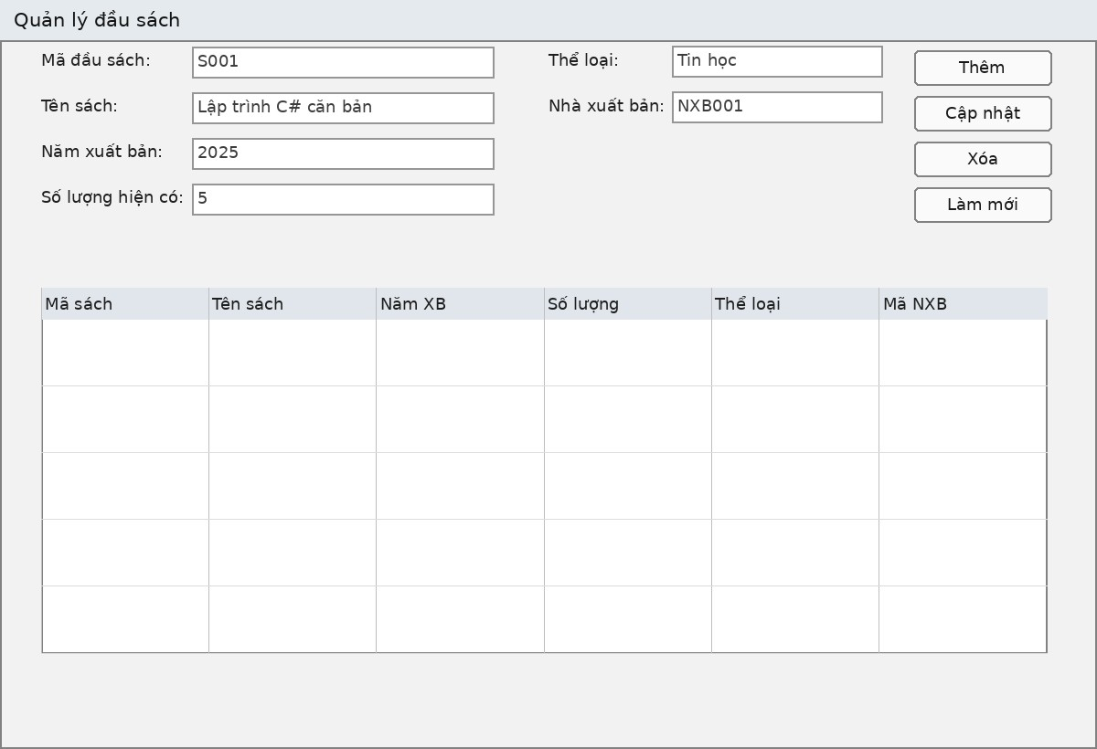
 |  |  | Thuộc tính | Thiết kế
 |  |  | Mục đích | CRUD thông tin các đầu sách có trong thư viện
 |  |  | Đối tượng sử dụng | Nhân viên
 |  |  | Đọc/Ghi dữ liệu | Bảng Sach (Ghi), TheLoai (Đọc), NhaXuatBan (Đọc)
 |  |  | Input/Output | Form nhập chi tiết sách, DataGridView danh sách, Textbox Tìm kiếm
 |  |  | Kịch bản/Validation | Bắt buộc nhập tên sách; Số lượng phải > 0; Load danh sách Thể loại và NXB vào ComboBox; Chặn xóa sách nếu sách đang có người mượn chưa trả
Danh sách control
(Name) | Loại Control | Ý nghĩa / Ghi chú | FRM_Sach
txtMaSach/txtTenSach/txtTacGia | TextBox | Mã sách, tên sách, tác giả
txtNamXB/txtSoLuong | TextBox | Năm xuất bản, Số lượng kho
cboTheLoai/cboNhaXuatBan | ComboBox | Chọn Thể loại và NXB (DataSource từ DB, DropDownList)
dgvSach | DataGridView | Danh sách đầu sách, ReadOnly, FullRowSelect
txtTimKiem | TextBox | Nhập từ khóa tìm kiếm (Tên sách/Tác giả)
btnTimKiem | Button | Thực hiện truy vấn tìm kiếm
btnThem/btnCapNhat/btnXoa/btnMoi | Button | CRUD thông tin đầu sách
btnDong | Button | Đóng Form

Frm_ThongKe
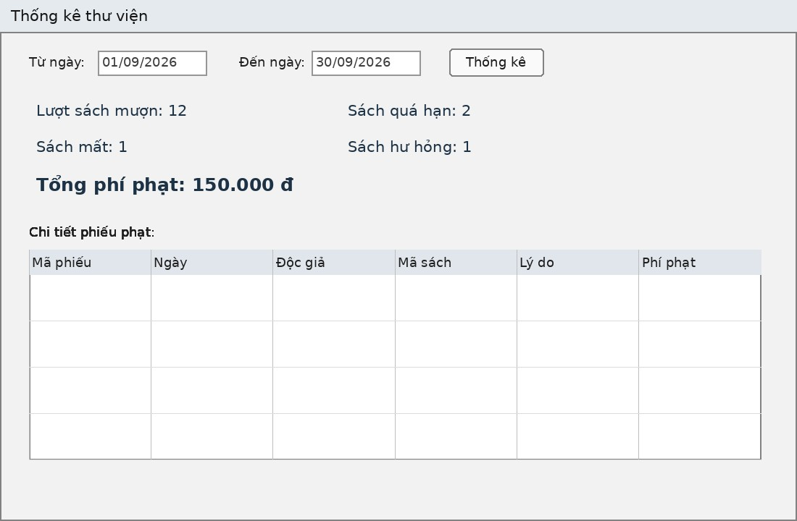
 |  |  | Thuộc tính | Thiết kế
 |  |  | Mục đích | Tổng hợp số liệu mượn trả, kiểm soát vi phạm và doanh thu tiền phạt
 |  |  | Đối tượng sử dụng | Nhân viên, Quản lý
 |  |  | Đọc/Ghi dữ liệu | Bảng PhieuMuon, ChiTietMuon, PhieuPhat (Đọc dữ liệu)
 |  |  | Input/Output | Input: Mốc thời gian (Từ ngày - Đến ngày). Output: Chỉ số tổng hợp (Label) và Chi tiết (DataGridView)
 |  |  | Kịch bản/Validation | Mặc định load form sẽ set dtTu = mùng 1 tháng hiện tại, dtDen = ngày hiện tại. Ngày bắt đầu không được lớn hơn ngày kết thúc.
danh sách control
(Name) | Loại Control | Ý nghĩa / Ghi chú | FRM_ThongKe
dtTu | DateTimePicker | Chọn mốc thời gian bắt đầu (Từ ngày)
dtDen | DateTimePicker | Chọn mốc thời gian kết thúc (Đến ngày)
btnThongKe | Button | Thực thi truy vấn tính toán lại dữ liệu theo ngày đã chọn
lblMuon | Label | Hiển thị: "Lượt sách mượn: [Số lượng]"
lblQuaHan | Label | Hiển thị: "Sách quá hạn: [Số lượng]"
lblMat | Label | Hiển thị: "Sách mất: [Số lượng]"
lblHuHong | Label | Hiển thị: "Sách hư hỏng: [Số lượng]"
lblPhiPhat | Label | Hiển thị: "Tổng phí phạt: [Số tiền] đ" (Format tiền tệ, màu đỏ)
dgvPhat | DataGridView | Hiển thị danh sách chi tiết các phiếu phạt (ReadOnly, Fill)
btnDong | Button | Đóng Form

Frm_MuonTra
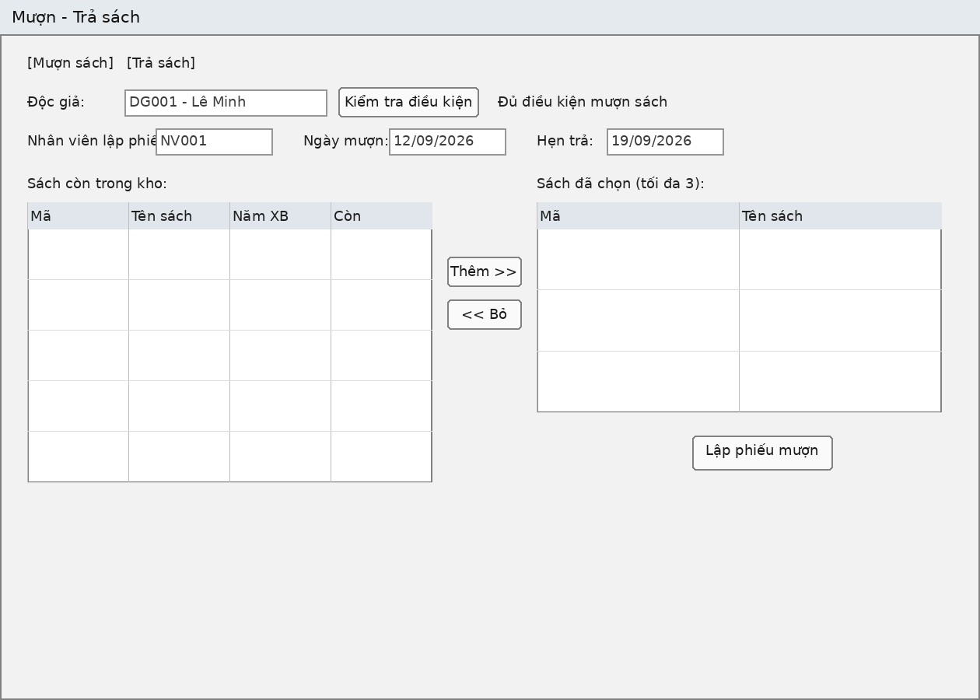
hoa |  |  | Thuộc tính | Thiết kế
 |  |  | Mục đích | Xử lý cốt lõi: Lập phiếu mượn sách, trả sách, thu tiền phạt vi phạm
 |  |  | Đối tượng sử dụng | Nhân viên
 |  |  | Đọc/Ghi dữ liệu | Bảng PhieuMuon, ChiTietMuon, Sach, DocGia
 |  |  | Input/Output | Tìm độc giả -> Chọn sách -> Lập phiếu; Chọn sách từ lưới -> Xác nhận trả
 |  |  | Kịch bản/Validation | Mượn: Thẻ độc giả phải còn hạn. Mượn tối đa 3 cuốn. Số lượng sách trong kho phải > 0.

 |  |  |  | Trả: Tính số ngày trễ hạn. Áp dụng phí phạt nếu chọn tình trạng (Hư hỏng, Mất) hoặc trễ hạn. Cập nhật lại số lượng sách kho.
Danh sách control
(Name) | Loại Control | Ý nghĩa / Ghi chú | FRM_MuonTra
txtMaDG_Tim | TextBox | Nhập mã độc giả cần mượn/trả sách
btnTimDG | Button | Load thông tin độc giả (Hiển thị tên, trạng thái thẻ)
txtMaSach_Tim | TextBox | Nhập mã sách để đưa vào giỏ mượn
btnThemVaoPhieu | Button | Thêm sách vào DataGridView lưới mượn
dgvSachChonMuon | DataGridView | Giỏ sách chuẩn bị mượn (Tối đa 3 dòng)
btnLapPhieuMuon | Button | Xác nhận ghi dữ liệu xuống DB (Tạo PhieuMuon + ChiTietMuon)
dgvSachDangMuon | DataGridView | Danh sách sách mà độc giả này đang mượn (để xử lý trả)
cboTinhTrangTra | ComboBox | Trạng thái sách khi trả: Bình thường, Rách, Hư hỏng, Mất
lblTienPhat | Label | Hiển thị số tiền phạt tự động tính toán (nếu có)
btnXacNhanTra | Button | Xác nhận trả sách, cập nhật tình trạng, ghi nhận phạt
btnDong | Button | Đóng Form

